G1
REPUBLIKA HRVATSKA
GRAD ZAGREB

GRADSKI URED ZA GOSPODARSTVO,
EKOLOŠKU ODRŽIVOST I STRATEGIJSKO PLANIRANJE

Odjel za statističke i analitičke poslove

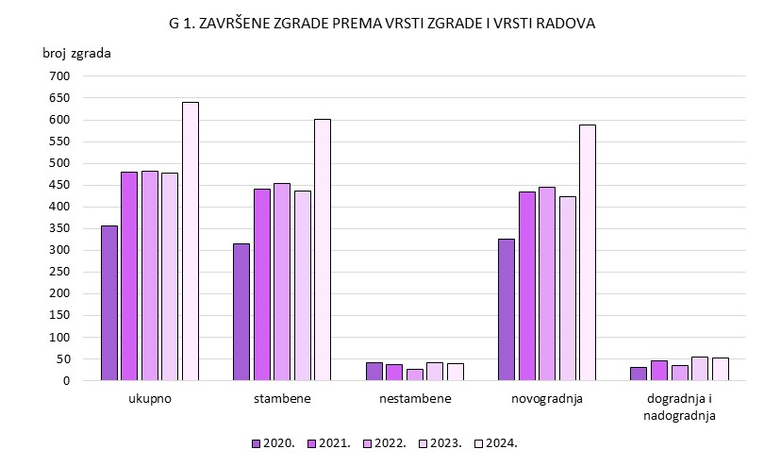

G2
REPUBLIKA HRVATSKA
GRAD ZAGREB

GRADSKI URED ZA GOSPODARSTVO,
EKOLOŠKU ODRŽIVOST I STRATEGIJSKO PLANIRANJE

Odjel za statističke i analitičke poslove

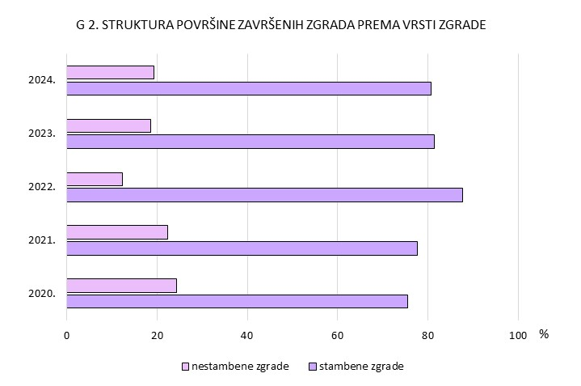

G3
REPUBLIKA HRVATSKA
GRAD ZAGREB

GRADSKI URED ZA GOSPODARSTVO,
EKOLOŠKU ODRŽIVOST I STRATEGIJSKO PLANIRANJE

Odjel za statističke i analitičke poslove

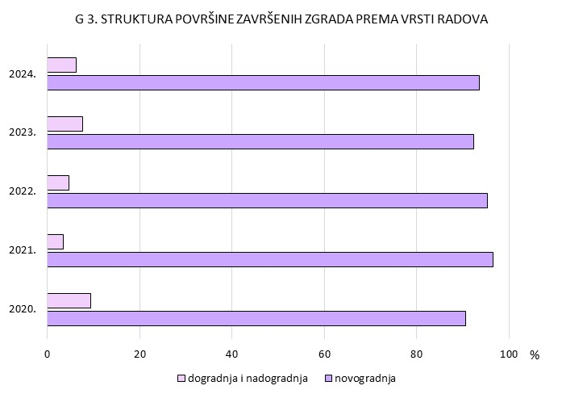

G4
REPUBLIKA HRVATSKA
GRAD ZAGREB

GRADSKI URED ZA GOSPODARSTVO,
EKOLOŠKU ODRŽIVOST I STRATEGIJSKO PLANIRANJE

Odjel za statističke i analitičke poslove

